Usecase 1
Usecase | Xem thống kê chứng khoáng

Ngày | 23/06/2022

Người Test | Huỳnh Kim Phát

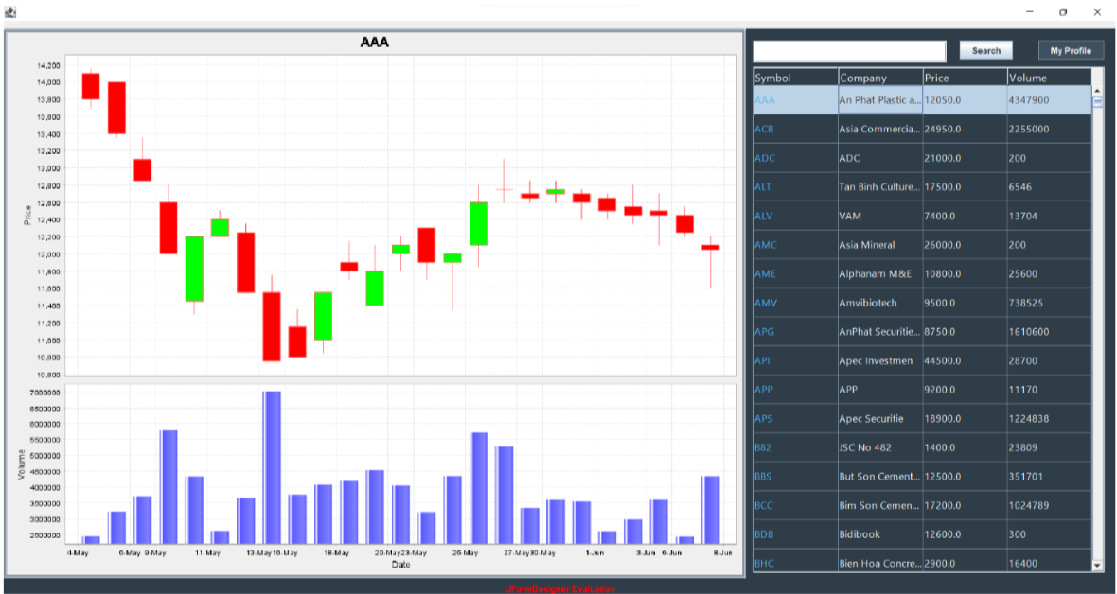 (Nơi đặt màn hình chính) |  |  |  |  |  |  |  | (Màn hình phụ 1) | (Màn hình phụ 2) | (Màn hình phụ 3)

 | Tester nhập |  |  |  |  | Dev nhập
STT | Case Study | Status | Desciprtion | Bug Date | Tester | Fix Date | Dev
1 | Chọn chứng khoán 1 | OK | Chọn 1 chứng khoáng và hiển thị thống kê giá chứng khoán qua từng ngày |  | Huỳnh Kim Phát
2 | Chọn chứng khoán 2 | OK | Chọn 1 chứng khoáng và hiển thị thống kê giá chứng khoán qua từng ngày |  | Huỳnh Kim Phát
3 |  | Warning
4 |  | Warning
5 |  | Warning
6 |  | Warning
7 |  | Warning
8 |  | Warning
9 |  | Warning
10 |  | Warning
11 |  | Warning
12 |  | Warning
13 |  | Warning
14 |  | Warning
15 |  | Warning
16 |  | Warning
17 |  | Warning
18 |  | Warning
19 |  | Warning
20 |  | Warning
21 |  | Warning
22 |  | Warning
23 |  | Warning
24 |  | Warning
25 |  | Warning

Usecase 2
Usecase | Xem thông tin chứng khoáng

Ngày | 24/06/2022

Người Test | Huỳnh Kim Phát

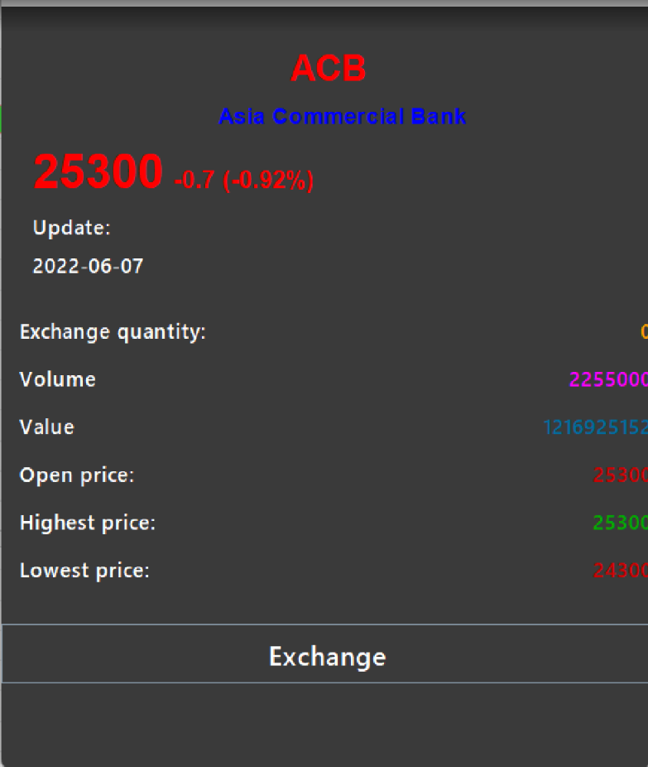 (Nơi đặt màn hình chính) |  |  |  |  |  |  |  | (Màn hình phụ 1) | (Màn hình phụ 2) | (Màn hình phụ 3)

 | Tester nhập |  |  |  |  | Dev nhập
STT | Case Study | Status | Desciprtion | Bug Date | Tester | Fix Date | Dev
1 | Chọn chứng khoán 1 | OK | Chọn 1 chứng khoáng và hiển thị thông tin giá chứng khoán |  | Huỳnh Kim Phát
2 | Chọn chứng khoán 2 | OK | Chọn 1 chứng khoáng và hiển thị thông tin giá chứng khoán |  | Huỳnh Kim Phát
3 |  | Warning
4 |  | Warning
5 |  | Warning
6 |  | Warning
7 |  | Warning
8 |  | Warning
9 |  | Warning
10 |  | Warning
11 |  | Warning
12 |  | Warning
13 |  | Warning
14 |  | Warning
15 |  | Warning
16 |  | Warning
17 |  | Warning
18 |  | Warning
19 |  | Warning
20 |  | Warning
21 |  | Warning
22 |  | Warning
23 |  | Warning
24 |  | Warning
25 |  | Warning

Usecase 3
Usecase | Xem thông tin cá nhân

Ngày | 24/06/2022

Người Test | Huỳnh Kim Phát

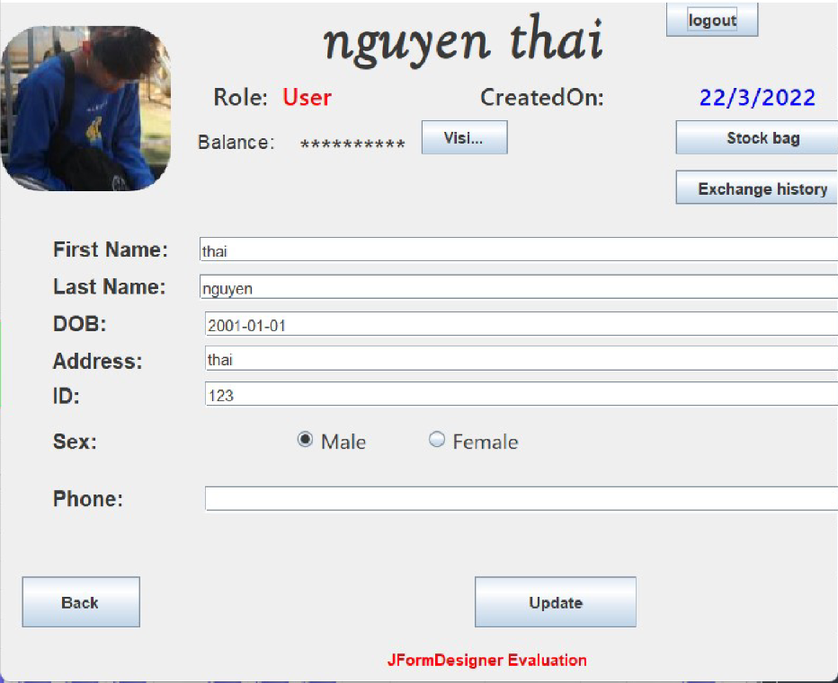 (Nơi đặt màn hình chính) |  |  |  |  |  |  |  | (Màn hình phụ 1) | (Màn hình phụ 2) | (Màn hình phụ 3)

 | Tester nhập |  |  |  |  | Dev nhập
STT | Case Study | Status | Desciprtion | Bug Date | Tester | Fix Date | Dev
1 | Xem thong tin ca nhan | OK | Hien thi thong tin ca nhan |  | Huỳnh Kim Phát
2 |  | OK
3 |  | Warning
4 |  | Warning
5 |  | Warning
6 |  | Warning
7 |  | Warning
8 |  | Warning
9 |  | Warning
10 |  | Warning
11 |  | Warning
12 |  | Warning
13 |  | Warning
14 |  | Warning
15 |  | Warning
16 |  | Warning
17 |  | Warning
18 |  | Warning
19 |  | Warning
20 |  | Warning
21 |  | Warning
22 |  | Warning
23 |  | Warning
24 |  | Warning
25 |  | Warning

